시트1
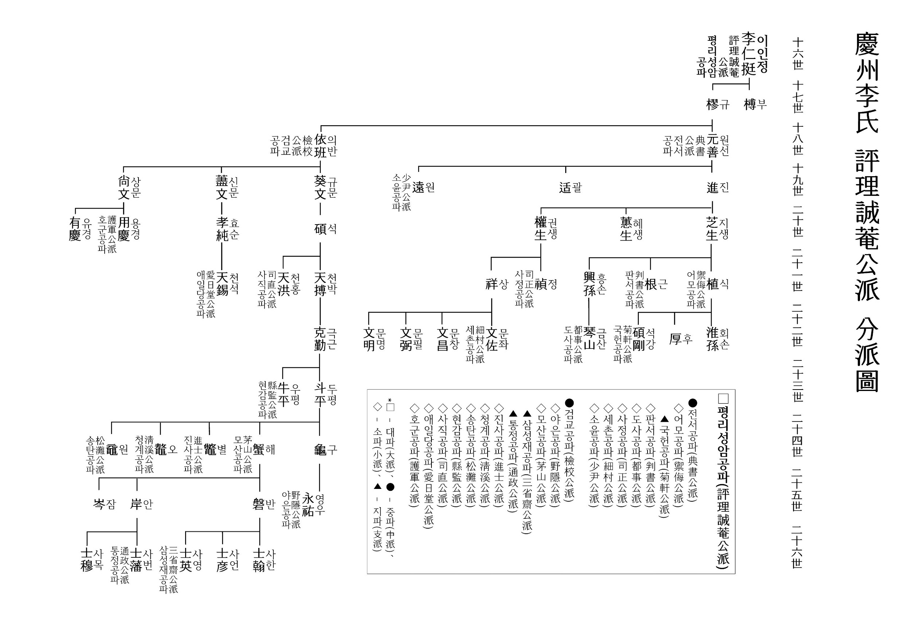
 |  |  |  | 중종 14년
 |  |  |  | 1519년 음력 11월15일 심야에 조광조 등 신진사류는 갑자기 투옥 당했었다
 |  |  |  | 바로
 |  |  |  | 기묘사화가 돌발한 것이다
 |  |  |  | 기묘년에 발생하여 신진사류가 화를 당하였다 하여 기묘사화라고 부른다
 |  |  |  | 이때
 |  |  |  | 경주이씨 출신인 모산공 이해(24세),그의 조카 인 야은공 이영우(25세),경은공 이극평(24세)은
 |  |  |  | 성균관 유생인 이약수등과 함께 무죄한 조광조를 풀어 달라고 상소를 올렸다
 |  |  |  | 이런 소동의 와중 속에
 |  |  |  | 우리 경주이씨 중에서도 기묘사화의 돌풍을 맞은 사람도 있었다
 |  |  |  | 바로 이극평,이해,이영우 등이다
 |  |  |  | 그들 중에서
 |  |  |  | 중종 시대에 사헌부의 장령을 역임했고 대제학을 겸임하여
 |  |  |  | 경주이씨 평리공파보와 대동보에서 문형의 반열에 올라 있는
 |  |  |  | 경은공 이극평은 기묘사화와 관련하여 족보에는 이렇게 기록되어있다
 |  |  |  | 정암 조광조,한훤당 김굉필,일두 정여창과 친교하였다
 |  |  |  | 기묘사화를 당하여 같은 경주이씨인으로는
 |  |  |  | 눌헌 이사균(24세),모산 이해(24세),야은 이영우(25세)는
 |  |  |  | 신진사류등과 함께 투옥된 조광조등을 구명하기 위해서 상소를 올렸다
 |  |  |  | 그러나 상소가 받아 들여지지 않고
 |  |  |  | 오히려 조광조와 친교가 있는 사람들의 관직을 삭탈 당하고 형벌이 가해지자
 |  |  |  | 이극평은 진주 덕산으로 피신을 갔다 가
 |  |  |  | 전라도 다시 보성 방장산 지역과 곡성 통명산 지역을 옮겨 다녔다
 |  |  |  | 그러다가 그는 조광조가 곡성과 가까운 화순 능주에 유배당해서 와 있는 것을 알게 된 것이다
 |  |  |  | 때 마침 담양에 있는 양팽손등이 조광조의 유배지의 적소를 감히 방문하는 것을 보고
 |  |  |  | 성리학에 대한 담론을 주고 받기도 하였다
 |  |  |  | 그러나
 |  |  |  | 조광조가 그 해 12월20일 사약을 받고 하세를 하자
, | (59)24 | 해-모산공파 |  | 두문불출하며 세상과 벽을 쌓고 화초나 나무를 가꾸면서 일생을 마친 것으로 보인다
, | (60)25 | 반 |  | 다만 족보에 거주지는 미상이고 그의 묘소만이 운봉월치라 기록되어 있을 뿐이다
, | (61)26 | 사한 |  | 운봉월치란 아마도 운봉지역의 달고개라고 부르는 곳으로 추정된다
, | (62)28 | 방경 |  | 이극평은 지리산 주변을 맴돌며 은신했던 것으로 추정된다
 | (63)29 | 준남 |  | 처음 갔던 진주 덕산은
 | (64)30 | 시서-삼향문중(입향조) |  | 경상남도 쪽 지리산 일우이고 통명산이나 운봉지역은 전라남도 쪽의 지리산 일우이다
 | (65)31 | 윤만 |  | 이극평은 형창,정창 두 아들이 있었는데 아들의 묘소가 곡성 통명산이라고 족보에 기록되어있다
 | (66)32 | 응명-월계정착 |  | 아마도 두 아들은 곡성이나 보성지역 사이에 살았던 것으로 보인다
 | (67)33 | 태형 |  | 이극평의 손자 인 보한당 이욱(26세)이 보성군 조성면 입향조이고
 | (68)34 | 동달 |  | 세거지가 보성 조성인 것을 감안하면 이욱의 조부인 이극평이나 부친인 이형창은
 | (69)35 | 덕순 |  | 보성지역 인근이나 곡성지역 또는 남원지역의 어딘가에 살았다는 추정이 가능하다
 | (70)36 | 용극 |  | 아무튼 애일당공파가
 | (71)37 | 경인 |  | 전라남도에 입향하게 된 계기는 기묘사화 때문이고 그 입향조는 이극평(24세)이다
 | (72)38 | 종수 |  | 한편 이극평과 함께 조광조의 구명 상소를 냈던 같은
 | (73)39 | 정우 |  | 경주이씨의 모산공 이해(24세)
 | (74)40 | 상명 |  | 그의 조카 야은공 이영우(25세)도 전라남도 나주,영암지역에서 은신 은거하게 되었다
 | (75)41 | 재형(광주) |  | 그들 이극평과 이해는 같은 항렬이어서 호형호제하며 지냈을 것이다
 | (76)42 | 재화(부천)------------ | 재훈(광주) | 게다가 검교공 이의반(18세)이 그들의 공통 선조이어서 더욱 의기 투합했을 것이다
 | (77)43 | 한건-민건-준건 | 동건-원건 | 그들은 크게 보면 경주이씨 내에서도 같은 평리공파요 그 후손이 같은 검교공파인 것이다
 | (78)44 | 지혜-준일-준혁 |  | 이해는 영암지역 모산 일우에서 은거하였는데 그 산명을 호로 삼았으며
 |  |  |  | 그의 직계 후손들은 이해를 파조로 삼아 모산공파의 문중을 이루고 있다
 |  |  |  | 특히 그들은 모산공 이해와 그의 조카 야은공 이영우를 기묘명현으로 섬기며
 |  |  |  | 두분을 추모하고 향배하기 위한 사당보다 더 큰 사우를 건립하여 영강사에 모시고 있다
 |  |  |  | 그래서 인지
 |  |  |  | 전라도 지역에서 모산공파는 자칭 경주이씨 장손파인 평리성암공파의 주축이라고 자부하고 있다
 |  |  |  | 1978년경에는 평리성암공파의 파조인 이인정(16세)을 영강사의 주벽에 모셔 놓고
 |  |  |  | 모산공파가 평리성암공파의 주축 지파임을 과시하려 하고 있다

 |  |  |  | 자방포에 대한 새로운 유래가 있다
 |  |  |  | 일로읍 당월촌에서
 |  |  |  | 유래하는 이야기는
 |  |  |  | 둑을 막을 때 자꾸 둑이 터지니까
 |  |  |  | 이를 해결하기 위해 당시
 |  |  |  | 거지였던 '자방‘이라는 사람을 제물로 해 둑을 완성시켰다 해서 붙어진 이름이란 것이다
 |  |  |  | 즉
 |  |  |  | 인신공양의 결과물로서 얻어진 둑 이름이라는 것이다
 |  |  |  | 그러나
 |  |  |  | 용포에서는
 |  |  |  | 둑을 쌓을 때 잠을 자고 나면 밤새 누가 쌓았는지도 모르게 상당 부분 쌓여져 있었고
 |  |  |  | 다음날도 그 다음날도 잠만 자고 나면 저절로 둑이 쌓여졌다 해서
 |  |  |  | 자방포라고 하였다 한다
 |  |  |  | 이곳의 자방포 간척지 바닥에는 왕대(王竹)들이 깔려 있다
 |  |  |  | 일제시대 일본인들이
 |  |  |  | 자방포 들을 농경지로 만들면서 염분 제거를 위해
 |  |  |  | 바닥에 왕대를 넣고 형성했기 때문이라고 한다
 |  |  |  | 또한 이 마을에는
 |  |  |  | 삼향동초등학교의 전신인 ‘용포간이 학교’가 1939년에 세워졌다가
 |  |  |  | 1948년 현재의 맥포리(극배+월계)로 옮겼다
 |  |  |  | 이 마을에 남아있는 지명으로
 |  |  |  | 오룡산 기슭의 구슬고랑(珠洞,또는 玉洞),서당고랑(書堂峙 ),갱이고랑(更以洞) 등이 있다
 |  |  |  | 그리고
 |  |  |  | 시누대가 많이 있었다는 대삽골도 있다
 |  |  |  | 또한 모룡지라는 곳은
 |  |  |  | 오룡산의 맥을 이어받은 곳으로 지형상으로 물을 맞는 형국이어서 붙여진 이름이다
 |  |  |  | 구슬고랑에는
 |  |  |  | 지금도 밭을 경작하기 위해 땅을 파면 옛날의 기와조각들이 무수하게 나온다고 한다
 |  |  |  | 811번 지방도로 임성리쪽에서 용포리로 들어갈때 넘는 고개가 무네미 재다
 |  |  |  | 이 자리는 호남선 공사를 할 때 학이 날아간 자리라고 한다
 |  |  |  | 이 자리에서 물이 나오는데
 |  |  |  | 그 물이 지형상 임성리로 흘러야 하는데 거꾸로 용포리로 넘쳐 흐른다고 해서 붙여진 이름이다
 |  |  |  | 그런데
 |  |  |  | 무네미 재는
 |  |  |  | 옛날에 도둑들이 많이 있어서 일반인들이 낮에는 넘기가 어려웠다고 한다
 |  |  |  | 마을에서는
 |  |  |  | 매년 정월 보름에 당산제를 지낸다

 |  |  |  | 나주 영강사
 |  |  |  | 풍요로운 남도의 젖줄 영산강이 굽어 흐르는 나주 영산포에는 ‘삼한 명족’경주이씨(慶州李氏) 의 영강사(나주 향토문화유산 제18호)가 있다.
 |  |  |  | 나주 경주이씨의 세거지는 나주 동강 장동리인데 성암공파 월곡종가는 한국전쟁 때 다도면 덕동의 선산으로 종택을 옮겨 가문의 전통을 잇고 있다.
 |  |  |  | 청렴 강직한 선조들의 절의정신을 학덕과 효행으로 계승하고 있는 경주이씨 성암공파 월곡종가를 찾아 가문의 내력을 살펴본다.

 |  |  |  | ◇강직한 고려 충신 이인정 중시조
 |  |  |  | 경주이씨는 사로 6촌 중 알천양산촌 촌장으로 신라 아찬에 오른 이알평을 시조로 모신다.
 |  |  |  | 그는 6촌의 수장으로 화백회의를 주재해 혁거세를 국왕으로 옹립하는 활약으로 신라 건국에 공을 세워 좌명공신이 됐고
 |  |  |  | 유리왕으로부터 이씨 성을 받았다.
 |  |  |  | 신라 진골의 관등인 소판을 지낸 이거명(?~?)을 중시조로 세계를 잇고 있다.
 |  |  |  | 그 손자 이금서가 신라 경순왕의 사위로서 고려조 삼한공신에 녹훈됐다.
 |  |  |  | 중시조 16세인 이인정(?~?)은 성품이 강직한 고려 충신으로 우정언, 광주판관, 전중시사, 기거사인을 역임하고 영강사에 배향됐다.
 |  |  |  | 그가 성암공파를 열었다.
 |  |  |  | 그의 조카인 16세 이제현(1287~1367, 호는 익재, 역옹)은 고려조 성리학자이며
 |  |  |  | 경지에 오른 문장가로서 과거 급제하고 서해도안렴사를 거쳐 원나라 연경 만권당에서 충선왕을 보필했다.
 |  |  |  | 중국 내륙 강남, 서촉 등을 사신으로 왕래하며, 고려를 대표해 조맹부 등 중국 문인들과 학문과 식견으로 교유했다.
 |  |  |  | 정당문학, 도첨의정승, 문하시중에 오르고 공민왕의 개혁정치 당시 국정을 총괄했다.
 |  |  |  | 과거를 주관하는 지공거로서 이곡, 이색의 부자를 문생으로 선발했고
 |  |  |  | ‘역옹패설’, ‘익재난고’ 등의 저술을 모은 익재집과 원대시기 고려역사서로 가치를 인정받은 ‘국사’를 남겼다.

 |  |  |  | ◇기묘사화 후 낙향 은거해 후학 양성
 |  |  |  | 성암공 이인정의 8세인 이해(1468~1525, 호는 모산)는 생원시에 합격하고 사림의 정계진출에 참여했는데,
 |  |  |  | 기묘사화에 연루됐다고 안방준의 기묘유적에 기록됐다.
 |  |  |  | 이해의 조카 이영우(?~?, 호는 야은)는 효행으로 알려지고
 |  |  |  | 마음 씀이 구차하지 않고 뜻을 세운 것이 꿋꿋해 조광조의 개혁정치에 의해 설치된 현량과에 추천돼 관직에 나갔다가
 |  |  |  | 기묘사화 이후 숙부인 이해와 함께 나주로 낙향했으며 영강사에 배향됐다.
 |  |  |  | 영강사에 배향돼 추모하고 있는 이원(?~1504)은
 |  |  |  | 박팽년의 외손자로서 김종직(1431~1492, 호는 점필재)의 문인으로 문과에 급제하고 호조좌랑을 거쳐 봉상시를 역임했다.
 |  |  |  | 이 때 스승인 김종직에게 문충(文忠) 시호를 제수할 것을 제안하고,
 |  |  |  | 무오사화(1498년)에 곽산에 유배됐으며
 |  |  |  | 4년만에 나주로 옮겨 유배생활 중 나주 지역사회 향촌의 후진양성에 기여했다.
 |  |  |  | 그는 곽산 월포사, 나주 영강사에 배향됐고,
 |  |  |  | 금강록, 재사당집을 남겼다.
 |  |  |  | 이원의 동생 이구와 이영우의 아버지는 동명이인으로 역사적인 검증이 필요하다.
 |  |  |  | 이원의 동생 이구(1469~1526, 호는 사미정)는 문과급제해
 |  |  |  | 승문원정자, 예조좌랑, 고성현감을 지내고
 |  |  |  | 무오사화, 갑자사화에 연루돼 강원도 홍천에 유배됐다가
 |  |  |  | 중종반정 이후 이조좌랑, 사헌부지평을 거쳐 동부승지, 충주, 홍주 목사를 역임하고,
 |  |  |  | 장예원판결사에 올랐으나 칭병 사직하고, 홍천에 사미정을 짓고 은거했다.
 |  |  |  | 이해의 손자인 이사영(?~? )은
 |  |  |  | 명종조 식년시 문과 갑과에 아원(2등)급제해 해남군수를 역임하며 미암 유희춘 등과 교유했다.

 |  |  |  | ◇안빈낙도 초심 지키며 정신계승
 |  |  |  | 11세 이유경(1543~1609)은 효성이 지극한 효자로서 모친 화순최씨가 병이 났을 때의 일화가 전해진다.
 |  |  |  | 의원이 뱀 쓸개로 약을 지어먹어야 특효라는 처방에
 |  |  |  | 추운 겨울을 한탄하며 목 놓아 울었는데 3일 만에 문득 뱀이 뜰 안으로 들어와 약을 지어 병이 낳았다는 이야기다.
 |  |  |  | 월곡종가는
 |  |  |  | 이해의 10세손이며 중시조 17세인 이광두(1741~?, 호는 월곡)는
 |  |  |  | 화산 이정석의 둘째아들로 월곡 종가를 열어 후손들이 10대를 잇고 있다.
 |  |  |  | 종가의 선현을 모시는 영강사는 1712년 창건해 모산 이해, 야은, 이영우, 오풍 이유경, 이부(?~1504) 등 4인을 배향했다.
 |  |  |  | 1732년에는 재사당 이원을 추배했고 정조 때(1796년) 동재·서재를 지어 제향 및 교육기관의 기능을 하는 서원의 면모를 갖췄다.
 |  |  |  | 훗날 고려 충신 판서 이석(?~?)과 파조 성암 이인정을 추배해 현재에 이른다.
 |  |  |  | 종가는 영강사에서 원적, 삼선생봉안록, 영강서원심원록, 영강사지, 경주이씨과보, 파보, 고목, 계안 등
 |  |  |  | 고문서와 문적 등을 보존하며 가훈 ‘안빈낙도’를 지키고 선조의 정신계승에 힘쓰고 있다.
 |  |  |  | 월곡 종가에 전승되는 내림음식은 제례를 통해 이어지고 있는데, ‘꿩조수개’라는 음식이 독특하다 .

